FORMATO GQ-016
PROPUESTA DE MEJORA | PROPUESTA DE MEJORA O INNOVACIÓN |  |  |  | REGISTRO
 |  |  |  |  | COPIA CONTROLADA
 |  |  |  |  | COD GQ-016-R | VERSIÓN 0,5
 |  |  |  |  | FECHA 18-mar-21 | PAGINA 1 DE 1

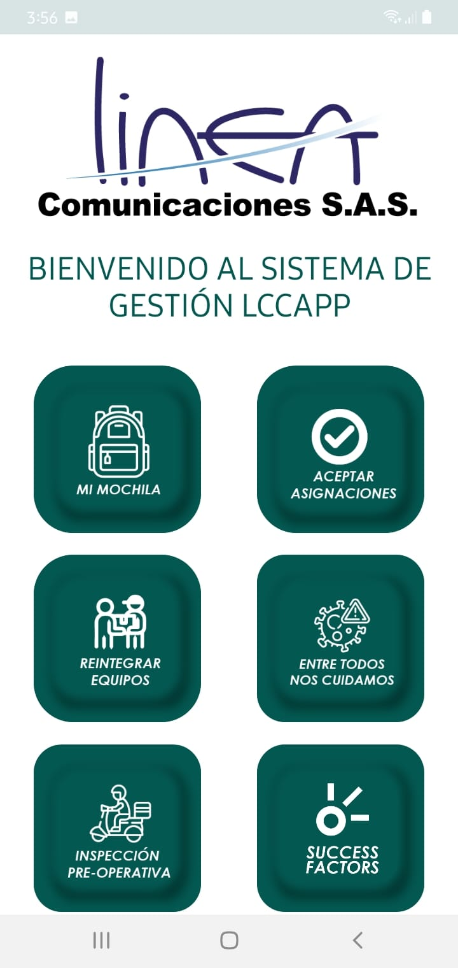
Nombre de la propuesta: | Aplicación Móvil LINAPP
Nombre de la persona o equipo que genera la PM: | Alexander Peralta Londoño

SITUACIÓN INICIAL |  |  | SITUACIÓN FINAL
No se cuenta con una herramienta móvil que permita realizar reportes diarios y control de equipos asignados a personal técnico |  |  | Se diseña una herramienta móvil (LINAPP) para el personal operativo (Técnicos y Supervisores) que integra varias gestiones - Control y visualización de los equipos asignados a los técnicos - Control de los equipos trasladados en terreno ( técnico- técnico, Carro de Apoyo - Técnico) - Integración y reporte de encuestas ( Entre todos nos cuidamos, Inspección Preoperativa; Succes Factors; Reporte de estado de Televes,etc. ) - Control de personal y Reporte de Novedades (Incapacidades, Ausentismos, Calamidades etc.)

FOTO O DIBUJO INICIAL |  |  | FOTO O DIBUJO FINAL
 |  |  | 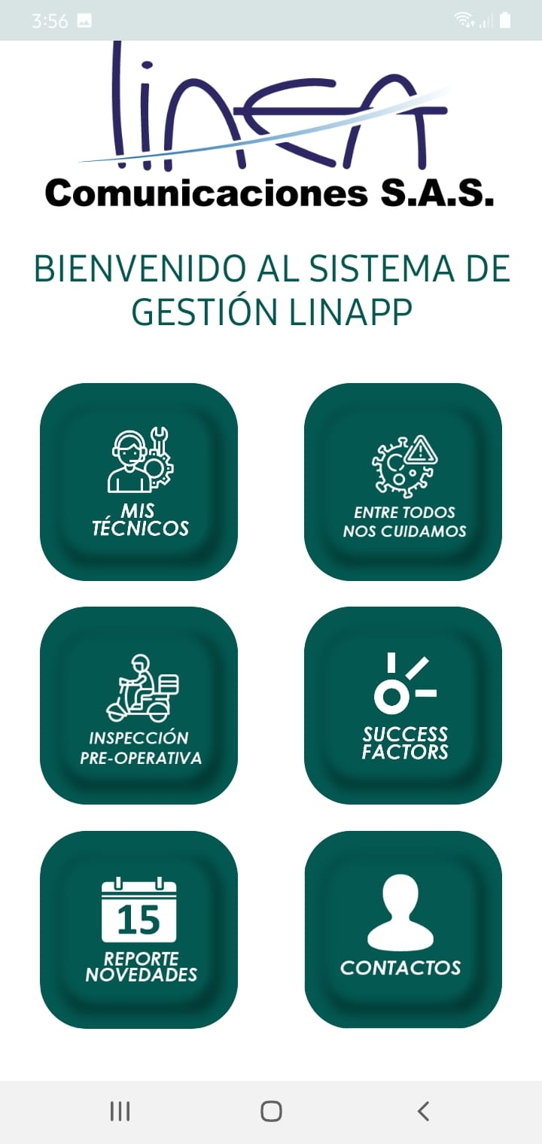 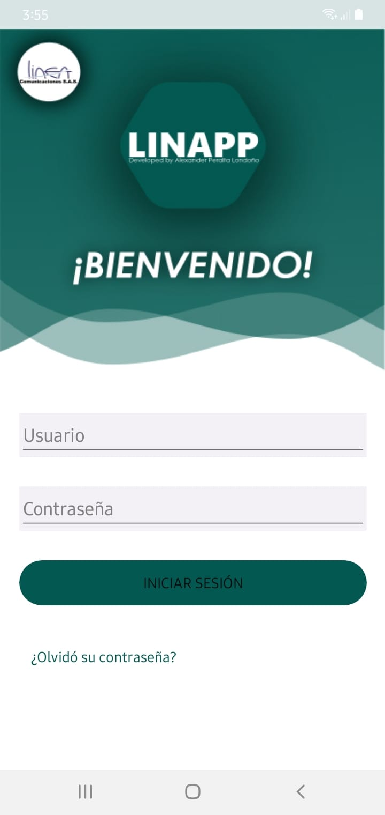 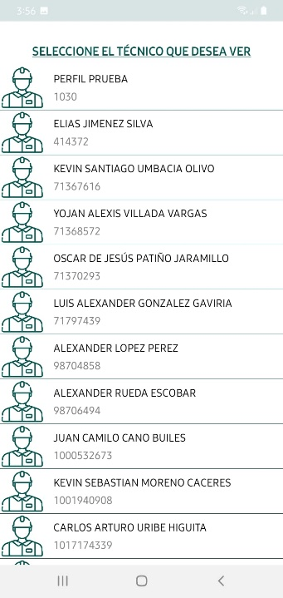 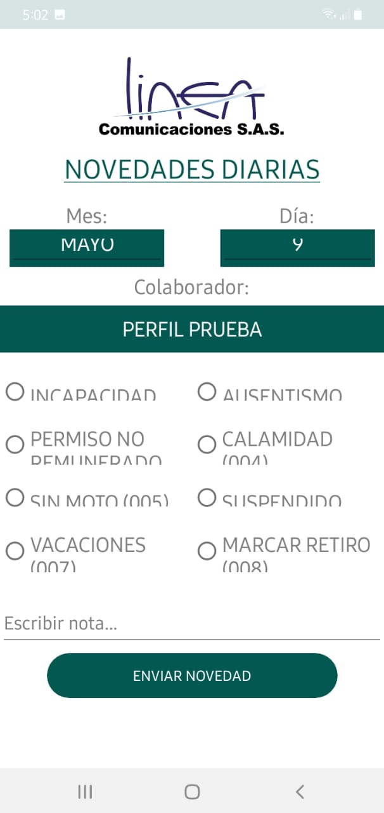

Objetivo: | Mejorar el control de equipos por parte del personal técnico y diligenciamiento de las encuestas diarias
Alcance: | Implementar la aplicación móvil para el personal técnico del proyecto CLARO ALIADOS
Requerimientos: | Requerimiento TI: Migración de base de datos al servidor de la empresa

Elaborado por: Coordinadora Sistemas Integrados de Gestión Natalia Lopez Marin |  | Revisado por: Dirección de I+D Marlon Alberto Hernández Arboleda |  | Aprobado por: Director de procesos Walter Jiménez

